Лист1
Метод хорд |  |  | 2x^2-7x+2

a | b | f(a) | f(b) | d
3.1 | 3.4 | -0.48 | 1.32
3.1 | 3.18 | -0.48 | -0.0352 | 0.22
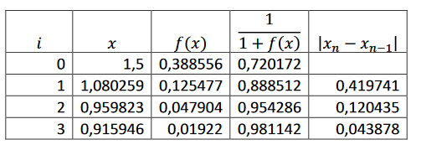
3.1 | 3.1863309353 | -0.48 | 0.0010931111226 | 0.0063309352518
3.1 | 3.1861347792 | -0.48 | -3.3791709392E-05 | 0.0001961560109
3.1 | 3.1861408435 | -0.48 | 1.0447615004E-06 | 6.0642632302E-06
3.1 | 3.186140656 | -0.48 | -3.2301468167E-08 | 1.8749258546E-07
3.1 | 3.1861406618 | -0.48 | 9.9868202597E-10 | 5.7968123635E-09
3.1 | 3.1861406616 | -0.48 | -3.0876634582E-11 | 1.7922330287E-10
3.1 | 3.1861406616 | -0.48 | 9.556799796E-13 | 5.5409010713E-12
3.1 | 3.1861406616 | -0.48 | -2.842170943E-14 | 1.71418435E-13

